Solicitud gráfica
 | Área: | Matemáticas |  |  | Fecha:
 | Grado: | 8 |  |  | 2016-02-08
 | Título del tema: | Demuestra un teorema |  |  | ¿Cuaderno de estudio o recurso? | Recurso
 | Editor: | Josué Malagón |  |  | Motor del recurso | F13

 | Código guión o recurso: | MA_08_08_CO_REC140 | ← Para determinar este código, visite la hoja de Ayuda
 |  |  |  |  | ESPECIFICACIÓN DE ARCHIVOS A ENTREGAR
Núm. | Archivo Shutterstock o ruta en web | Imagen para: | Tipo | Ubicación de la imagen en el recurso F13 | Nombre imagen SMALL | Tamaño imagen SMALL | Nombre imagen ZOOM | Tamaño imagen ZOOM | Descripción | Observaciones
IMG01 | Descripcion | Recurso F13 | Ilustración | Doble | MA_08_08_CO_REC140_IMG01n.jpg | 240 x 185 px | MA_08_08_CO_REC140_IMG01a.jpg | 800 x 460 px | Las letras minúsculas son las medidas de los lados, por favor agregar cotas | 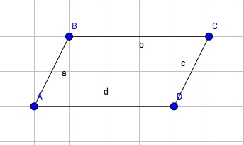
IMG02 | Descripcion | Recurso F13 | Ilustración | Doble | MA_08_08_CO_REC140_IMG02n.jpg | 240 x 185 px | MA_08_08_CO_REC140_IMG02a.jpg | 800 x 460 px | Agregar una parte sombreada a los ángulos que se indican, el sombreado debe ser del color del texto del ángulo. | 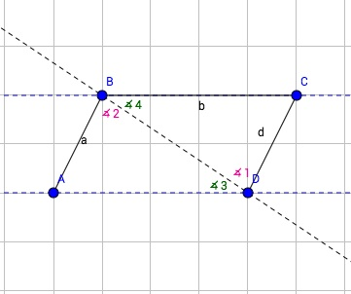
IMG03 | Descripcion | Recurso F13 | Ilustración | Doble | MA_08_08_CO_REC140_IMG03n.jpg | 240 x 185 px | MA_08_08_CO_REC140_IMG03a.jpg | 800 x 460 px | Agregar un sombreado a los ángulos, las letras minúsculas son la medida de los lados agregar cotas | 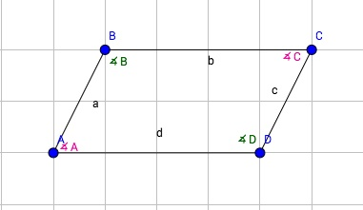
IMG04 | Descripcion | Recurso F13 | Ilustración | Doble | MA_08_08_CO_REC140_IMG04n.jpg | 240 x 185 px | MA_08_08_CO_REC140_IMG04a.jpg | 800 x 460 px | Las letras minúsculas son las medidas de los lados, por favor agregar cotas, tambien un sombreado a los ángulos | 